02_周衍图
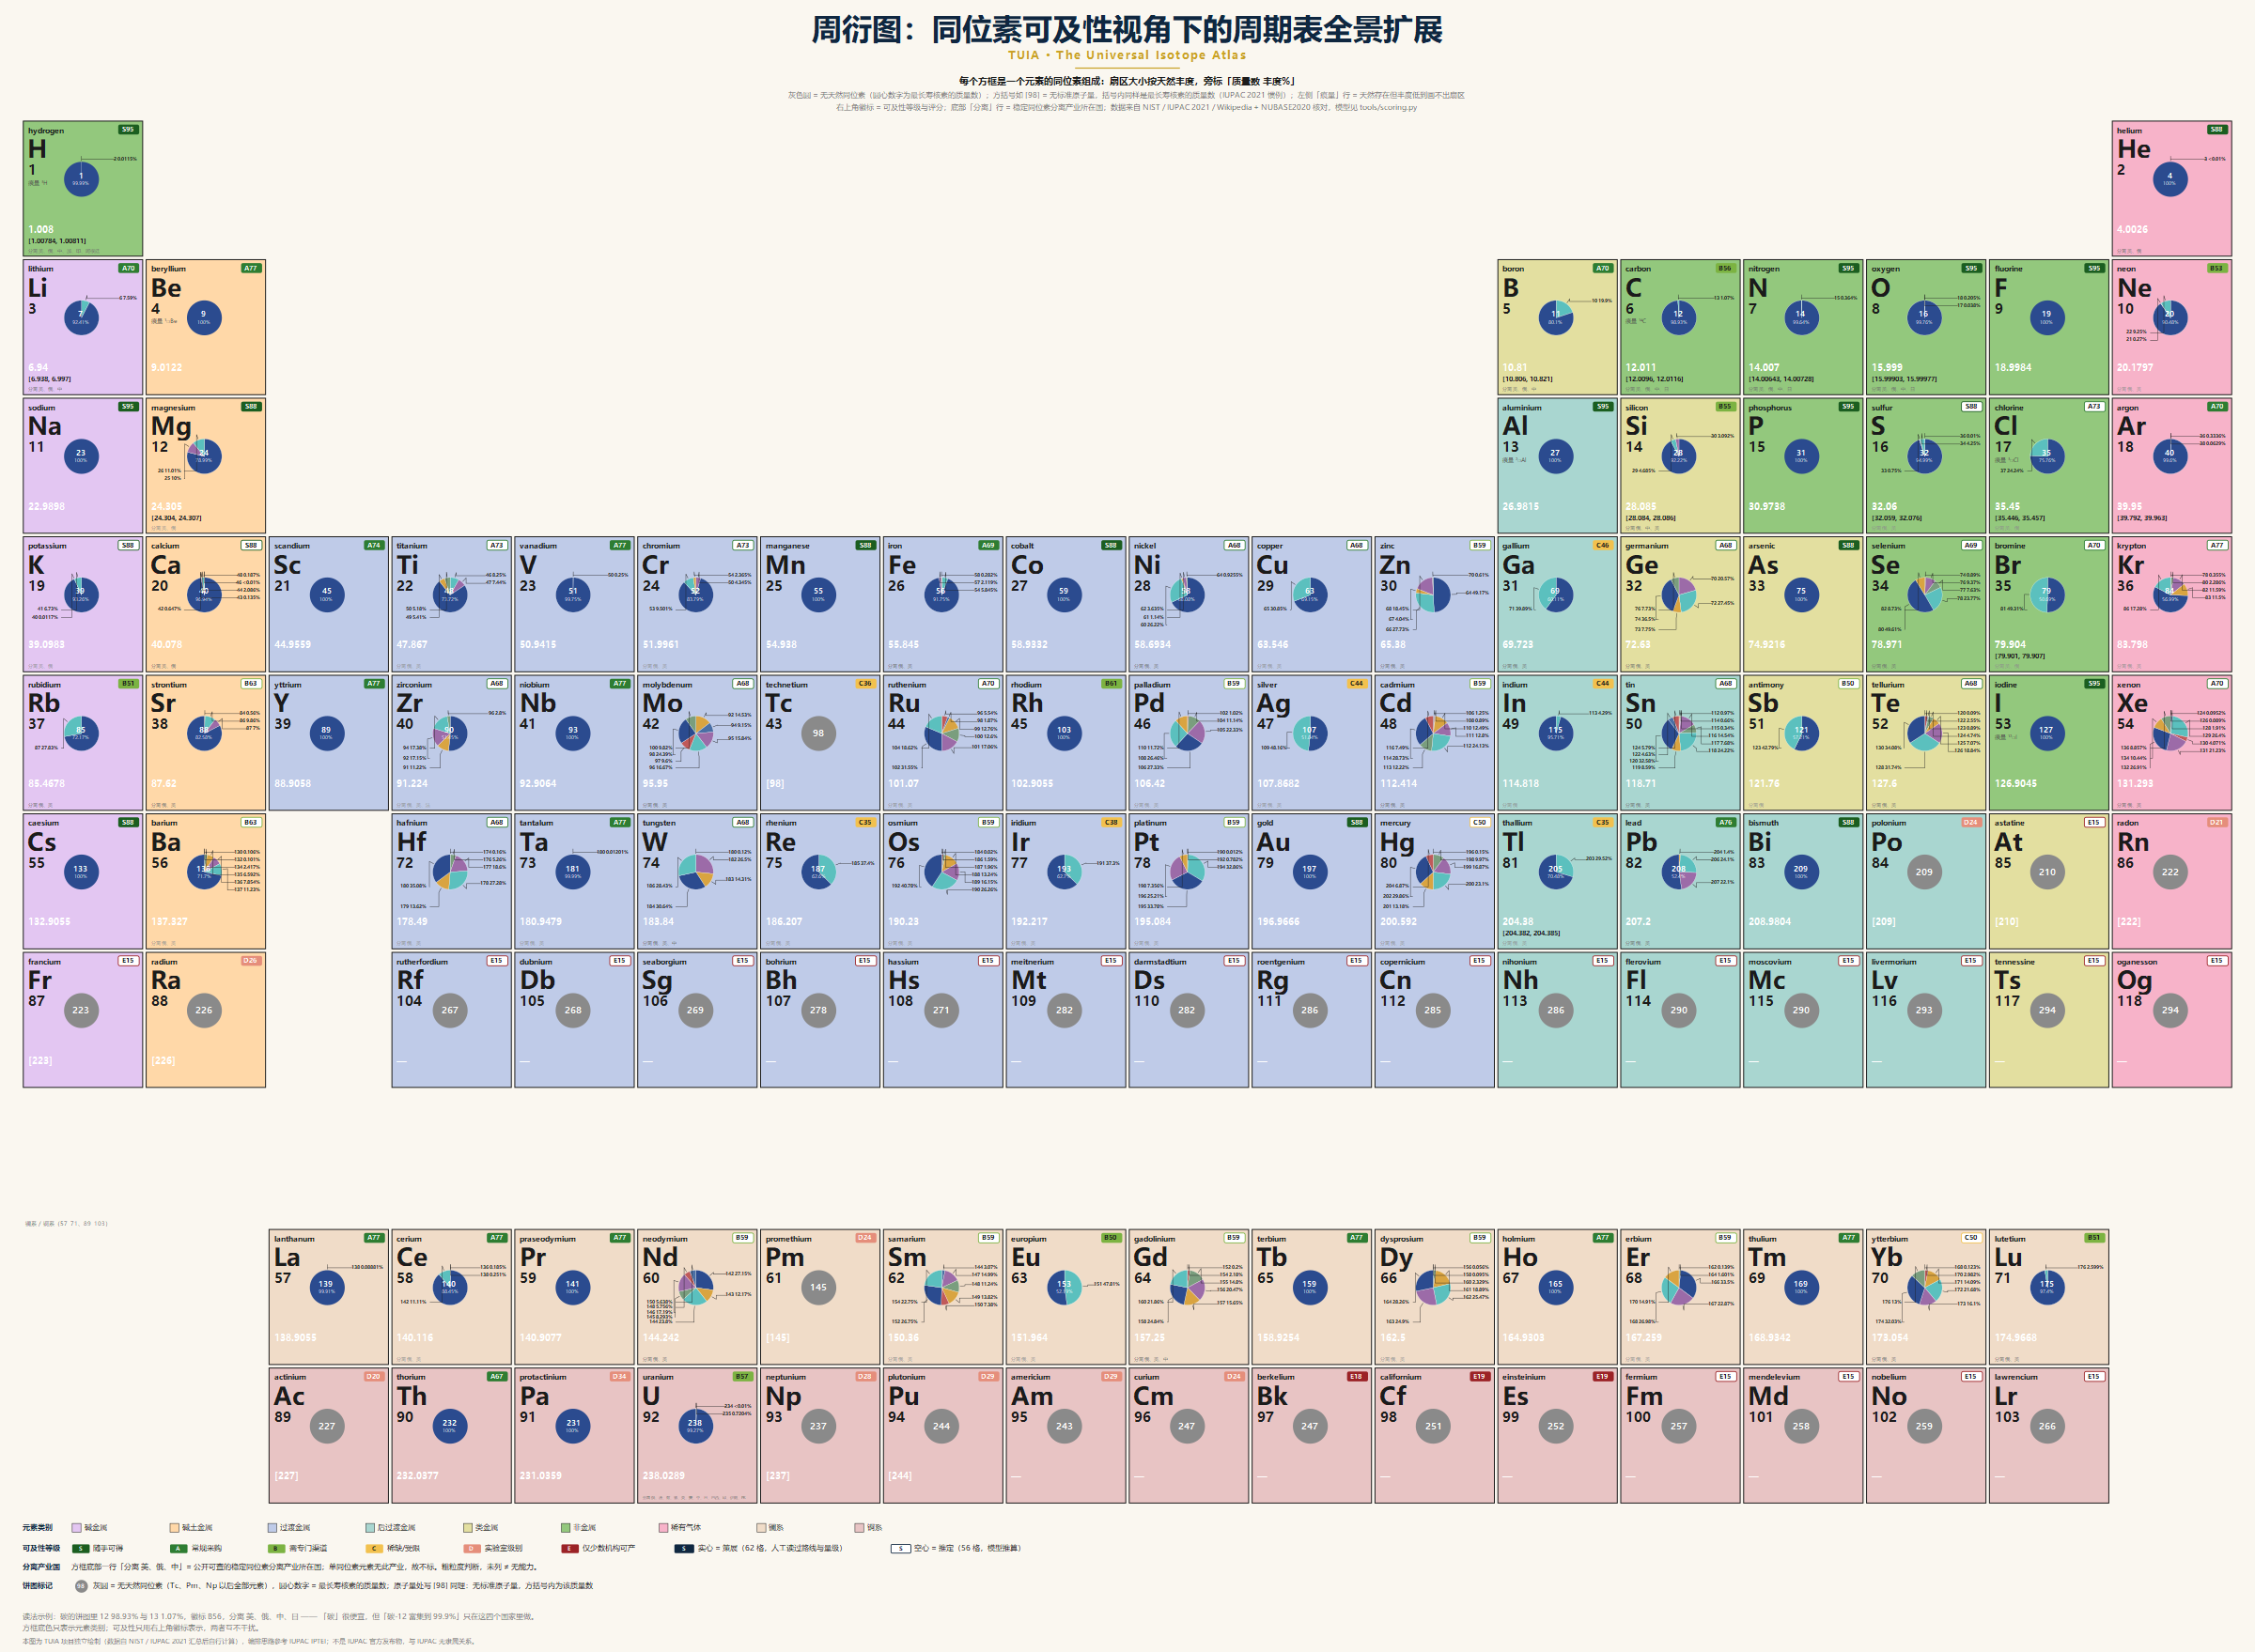
周衍图 · 同位素可及性全景扩展
本页是矢量图的静态大图（矢量版：docs/figs/tuia-periodic.svg）。徽标实心 = 人工策展（62 个元素），空心 = 模型推定（56 个）。要筛选、排序、看单条核素，请用 02b、03、05、06 页。

